Sheet1
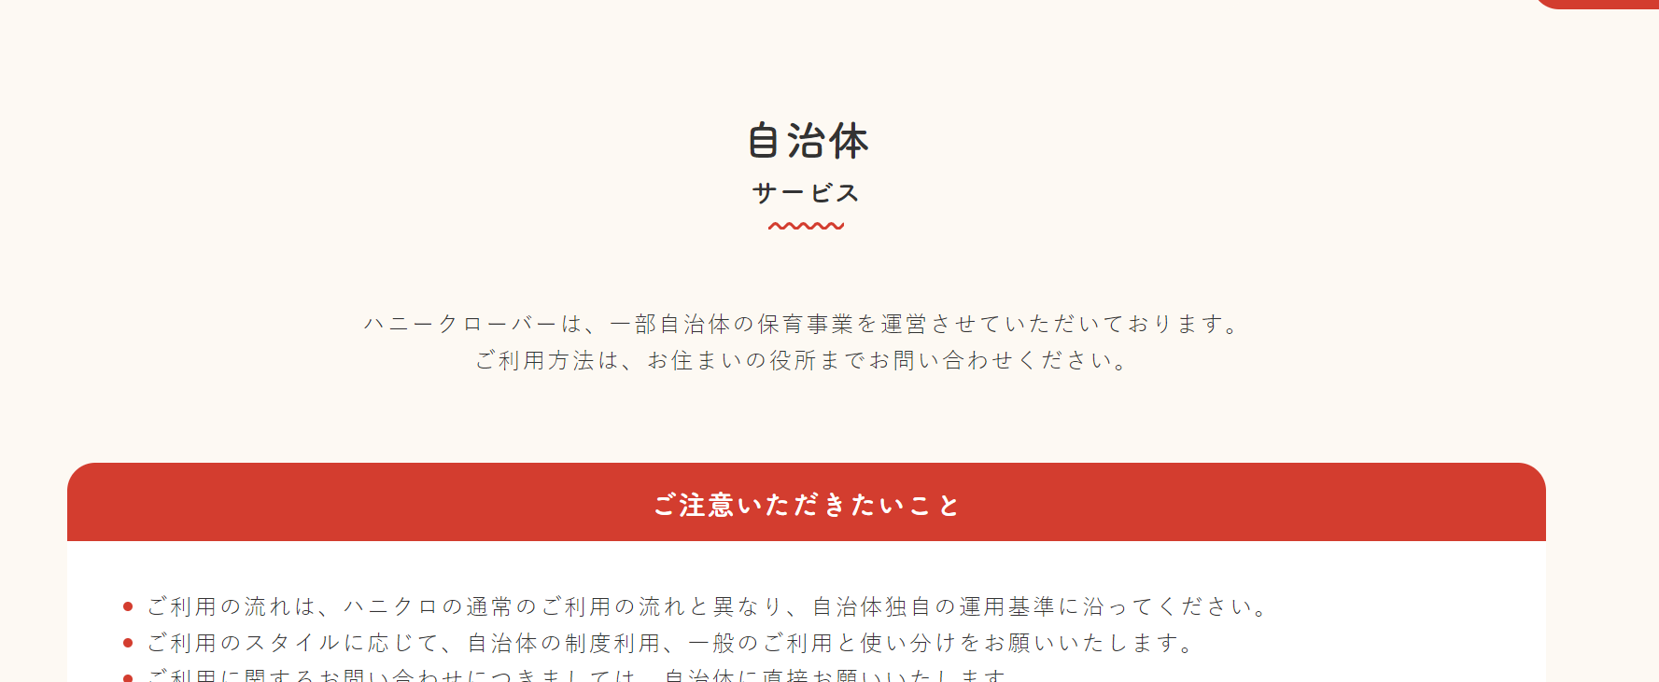
ご利用方法は、お住いの役所までお問い合わせください。
→
ご利用方法がご不明な際は電話で説明をさせていただきます。お気軽にお申し付けくださいませ。

ハニクロは入会金、年会費、当日手配料の全てが無料でご利用いただけます。
※少し目立つようにお願いします。

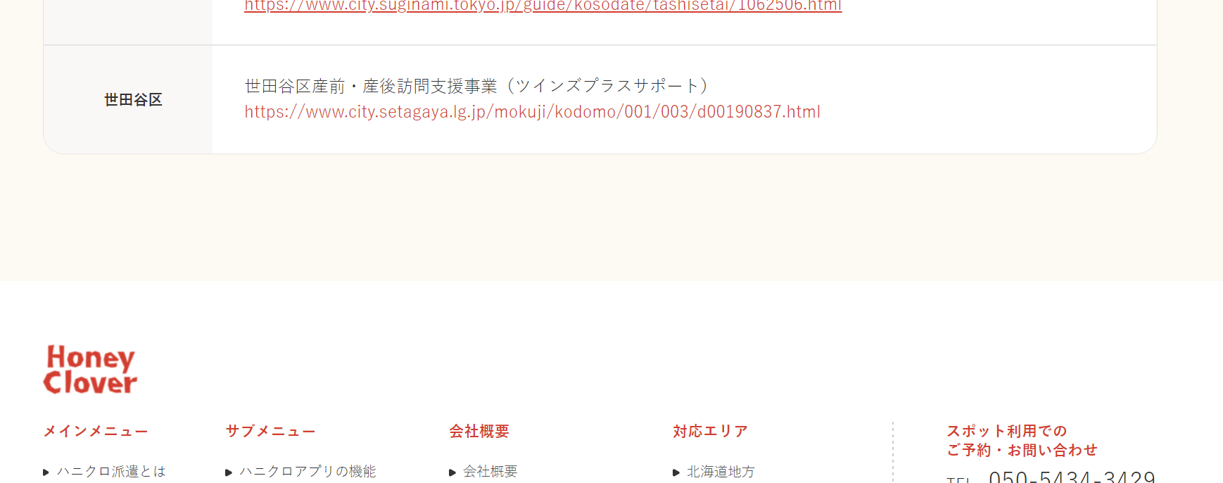

市川市
市川市産前産後ホームヘルププラス
https://www.city.ichikawa.lg.jp/chi01/1111000060.html

東京都ベビーシッター利用支援事業（一時預かり利用支援）

中央区：https://www.city.chuo.lg.jp/kosodate/shien/babysitterazukari.html
文京区：https://www.city.bunkyo.lg.jp/kyoiku/kosodate/okosan/ichijiteki/babysitter.html
豊島区：https://www.city.toshima.lg.jp/258/2106221523.html
北区：https://www.city.kita.tokyo.jp/k-hoiku/20210320_bebyshittaitizi.html
荒川区：https://www.city.arakawa.tokyo.jp/a037/kosodate/bsitijiazukari.html
葛飾区：https://www.city.katsushika.lg.jp/kurashi/1000056/1002333/1025553.html
武蔵野市：http://www.city.musashino.lg.jp/kurashi_guide/hoikuen/1030349.html

東京都ベビーシッター利用支援事業（ベビーシッター事業者連携型）

新宿区：https://www.city.shinjuku.lg.jp/kodomo/ikukyuhukkishien_00002.html
台東区：https://www.city.taito.lg.jp/kosodatekyouiku/kosodate/mokutei/hoiku_youjikyouiku/hoikutakuji/sitter/bebissittaR3.html
品川区：https://www.city.shinagawa.tokyo.jp/PC/kodomo/kodomo-hoyou/kodomo-hoyou-hoikuen/hpg000033556.html
大田区：https://www.city.ota.tokyo.jp/seikatsu/kodomo/shien/r3bs.html
渋谷区：https://www.city.shibuya.tokyo.jp/kodomo/hoiku/service/babysitter.html
中野区：https://www.city.tokyo-nakano.lg.jp/dept/244000/d030202.html
豊島区：https://www.city.toshima.lg.jp/506/2108261729.html
北区：https://www.city.kita.tokyo.jp/k-hoiku/bebyshitta3.html
荒川区：https://www.city.arakawa.tokyo.jp/a037/kosodate/hoikuen/baby-sitter.html
板橋区：https://www.city.itabashi.tokyo.jp/kosodate/teate/shisetsu/1031521.html
葛飾区：https://www.city.katsushika.lg.jp/kurashi/1000056/1002333/1019965.html
江戸川区：https://www.city.edogawa.tokyo.jp/e047/kosodate/kosodate/babysitter/jigyosya.html
三鷹市：https://www.city.mitaka.lg.jp/c_service/079/079008.html
府中市：https://www.city.fuchu.tokyo.jp/smph/kosodate/shussan/hoikujo/R3baby_sitter.html
国立市：https://www.city.kunitachi.tokyo.jp/kosodate/kosodate/kosodate10/1548760168903.html
福生市：https://www.city.fussa.tokyo.jp/life/child/nursery/1009085.html
狛江市：https://www.city.komae.tokyo.jp/index.cfm/43,114021,586,3431,html
武蔵村山市：https://www.city.komae.tokyo.jp/index.cfm/43,114021,586,3431,html
東大和市：https://www.city.higashiyamato.lg.jp/index.cfm/33,105541,345,598,html

